Planilha2
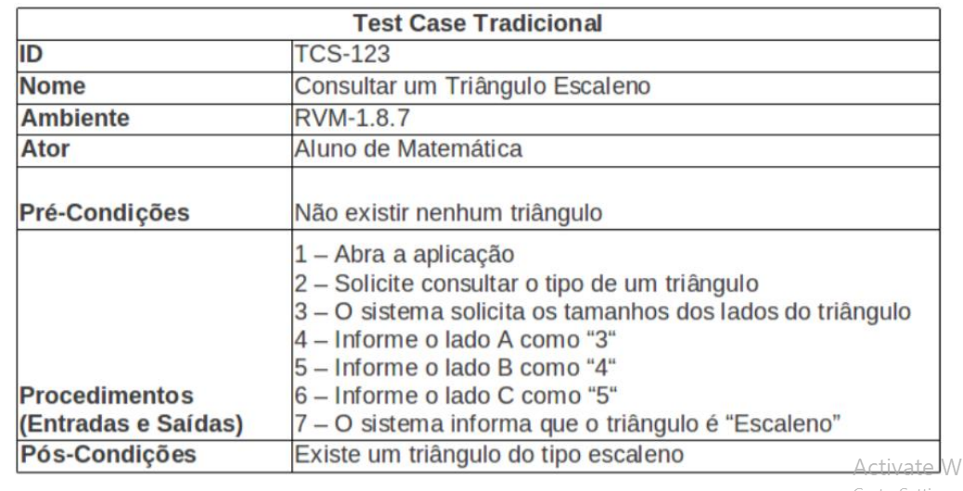
Casos de Teste
ID | #001
Nome | Autenticar no sistema
Ambiente | Windows 7,10,11
Ator | Administrador
Pré-condições | Ator Não Logado
Procedimentos | Este procedimento consiste realizar a operação de autenticação dos usuários no sistema, compreende no lançamento do login e senha do usuário e validação através do banco de dados do sistema.
Pós Condições | Confirmação de que a autenticação foi efetuada com sucesso.

Casos de Teste |  | Casos de Teste
ID | #002 | ID | #004
Nome | Autenticar no sistema | Nome | Manter atendente
Ambiente | Windows 7,10,11 | Ambiente | Windows 7,10,11
Ator | Vendedor | Ator | Administrador
Pré-condições | Ator Não Logado | Pré-condições | Ator Logado
Procedimentos | Este procedimento consiste realizar a operação de autenticação dos usuários no sistema, compreende no lançamento do login e senha do usuário e validação através do banco de dados do sistema. | Procedimentos | Este procedimento consiste em após realizar o login no sistema o administrador deve ter a opção de gerenciar atendentes onde ele consegue vizualizar todos os cadastros de atendentes cadastrar, alterar e excluir.
Pós Condições | Confirmação de que a autenticação foi efetuada com sucesso. | Pós Condições | ADM deve gerenciar cadastro dos atendentes
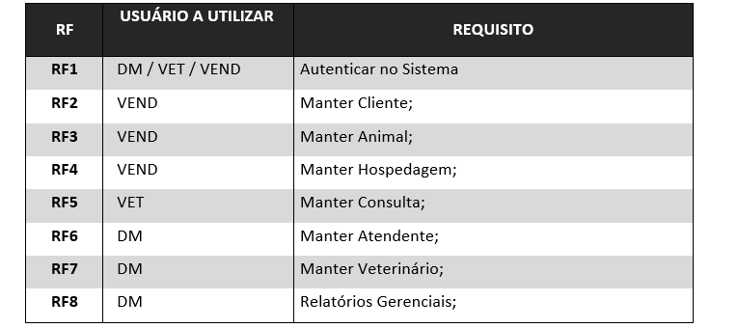
Casos de Teste |  | Casos de Teste
ID | #003 | ID | #005
Nome | Autenticar no sistema | Nome | Manter Veterinário
Ambiente | Windows 7,10,11 | Ambiente | Windows 7,10,11
Ator | Veterinario | Ator | Administrador
Pré-condições | Ator Não Logado | Pré-condições | Ator Logado
Procedimentos | Este procedimento consiste realizar a operação de autenticação dos usuários no sistema, compreende no lançamento do login e senha do usuário e validação através do banco de dados do sistema. | Procedimentos | Este procedimento consiste em após realizar o login no sistema o administrador deve ter a opção de gerenciar veterinários onde ele consegue vizualizar todos os cadastros de veterinários cadastrar, alterar e excluir.
Pós Condições | Confirmação de que a autenticação foi efetuada com sucesso. | Pós Condições | ADM deve gerenciar cadastro dos veterinários

 |  | Casos de Teste
 |  | ID | #006
 |  | Nome | Gerar relatórios gerenciais
 |  | Ambiente | Windows 7,10,11
 |  | Ator | Administrador
 |  | Pré-condições | Ator Logado
 |  | Procedimentos | Este procedimento consiste em após realizar o login no sistema o administrador deve ter a opção gerar e exportar relatorios gerencias de vendas, consultas e clientes alem de outras visões que lhe interessar
 |  | Pós Condições | ADM deve exportar relatório

 |  | Casos de Teste
 |  | ID | #007
 |  | Nome | Manter Hospedagem
 |  | Ambiente | Windows 7,10,11
 |  | Ator | Vendedor
 |  | Pré-condições | Ator Logado
 |  | Procedimentos | Este procedimento consiste em gerencias a hospedagem de um determinado animal, contendo dados como período de estadia, links de visualização de dados específicos do dono e do próprio animal e qualquer outra informação relevante a rotina do mesmo
 |  | Pós Condições | Vendedor deve gerenciar as hospedagens no Petshop

 |  | Casos de Teste
 |  | ID | #008
 |  | Nome | Manter Cliente
 |  | Ambiente | Windows 7,10,11
 |  | Ator | Vendedor
 |  | Pré-condições | Ator Logado
 |  | Procedimentos | Este procedimento consiste em após realizar o login no sistema o vendedor deve ter a opção de gerenciar usuários onde ele consegue vizualizar todos os cadastros de clientes, cadastrar, alterar e excluir.
 |  | Pós Condições | Vendedor deve gerenciar cadastro dos usuários

 |  | Casos de Teste
 |  | ID | #009
 |  | Nome | Manter Animal
 |  | Ambiente | Windows 7,10,11
 |  | Ator | Vendedor
 |  | Pré-condições | Ator Logado
 |  | Procedimentos | Este procedimento consiste em após realizar o login no sistema o vendedor deve gerenciar todas as informações referentes ao animal, informando características como: Nome, Raça, Espécie do animal, além de informar também o seu dono. Também inclui operações como excluir, alterar, incluir e listar todos os animais e suas respectivas informações quando consultados no sistema.
 |  | Pós Condições | Vendedor deve gerenciar cadastro dos usuários

 |  | Casos de Teste
 |  | ID | #010
 |  | Nome | Manter Consulta
 |  | Ambiente | Windows 7,10,11
 |  | Ator | Veterinário
 |  | Pré-condições | Ator Logado
 |  | Procedimentos | Este procedimento consiste em após realizar o login no sistema o veterinario deve ter disponível todas as informações relacionadas a uma consulta de algum animal com qualquer veterinário no PetShop. É necessário, no entanto, que ambos estejam cadastrados previamente no sistema. Caso existam consultas em um determinado dia, o próprio sistema irá listá-las na tela caso o usuário necessite dessa informação para confirmar presença do dono do animal. Informações como o nome do dono, do animal e do veterinário também estarão disponíveis.
 |  | Pós Condições | Vendedor deve gerenciar cadastro dos usuários

